Inputs ROI Calc
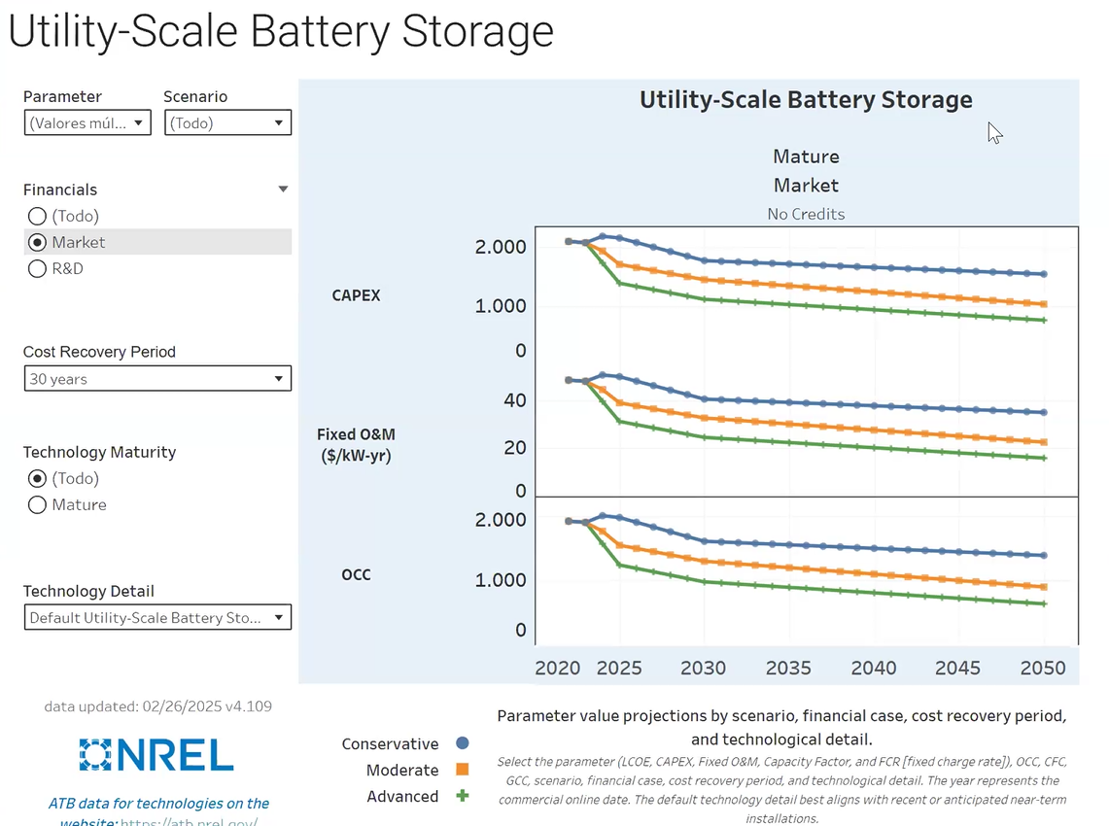
 |  | Inputs |  |  |  |  |  | Ejemplo de cálculo con un tramo de datos historicos
 |  |  |  |  |  | Rated Installed power (MW) |  |  |  |  |  | REMUNERACION SEGÚN | elegir servicio
 |  | Variable | Valor | Standar value |  | 50 | MW |  | Generador aleatorio de valores historicos |  |  | GENERACION | Arbitraje
 |  | Initial CAPEX (€/MW) | 400,000.00 € | [700000-1M€] |  | 20,000,000.00 € |  |  | valor minimo | variacion máxima | Random | SERVICIOS COMPLEMENTARIOS | control 2ario frecuencia
 |  | Annual OPEX (€/MW/año) | 11,000 € | [11k-22,5k] |  | 550,000.00 € |  | ciclos mensuales | 39 | 20% | 42 | INFRAESTRUCTURA TRANSMISION | estabilidad angular
 |  | Discount rate (%) | 6.00% | [5%-10%] |  |  |  | ciclos diarios | 1.28 | 40% | 1.45 | INFRAESTRUCTURA DISTRIBUCIÓN | control de voltaje local
 | 1/C-Rate | Storage capacity per MW installed (MWh/MW) | 4.00 | [1-8] | → | 200 | MWh | degradacion | 0.005% | 30% | 0.0061% | GESTION DE LA DEMANDA | peak shaving consumidores finales
 | RTE | Round Trip eficiency | 84.00% | [80%-90%] |  |  |  | RTE | 79.80% | 15% | 83.9%
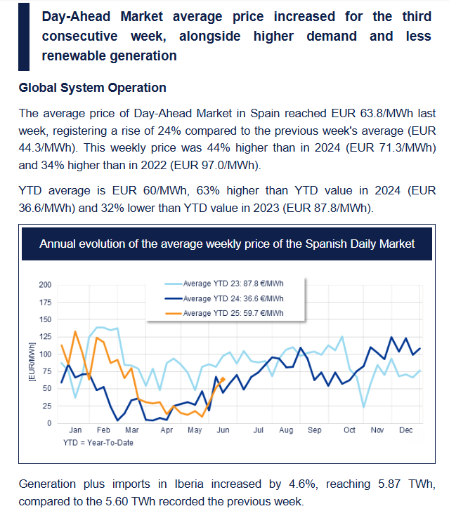
 |  | Nominal Power(MW/MW) | 1 |  | → | 50 | MW | precio energia | 45.50 € | 100% | 58.09 €
 | AvgPrice | Average energy SPREAD selling price (€/MWh) | 65 € | [20-100]
 |  | Degradation rate per cycle (%/ciclo) | 0.005% | [0,005%-0,02%]
 | EquCycle | No. Of lifesppan cycles | 7000 | [6000-8000]
 |  | Initial SoH (%) | 100% | [98%-100%] |  |  | Incumplimientos rango
 | SoH | Minimum SoH guaranteed (%) | 75.0% | [70%-80%] | → | 25% | 5 | Representacion gráfica
 | MaxDoD | Maximun depth of discharge (DoD) (%) | 95.0% | [80%-90%] |  |  |  | KPIs a representar:
 | MInSoC | Mínimum SoC guaranteed | 5% | [5%-20%]
 | YearCycle | No. Of annual cycles | 467 | [300-1000] | → | 2.3%
 |  | BESS lifespan | 15 | [10-15] |  |  |  | entero [6000-8000] | No. Of annual cycles
 |  |  |  |  |  |  |  | € | Average energy SPREAD selling price (€/MWh)
 |  | Outputs |  |  |  |  |  | % | Round Trip eficiency
 |  | ROI (%) | 11% |  |  |  |  | % | Degradation
 |  | VAN (€) | 24,696,400 € |  |  |  |  | k€ | Net income

La idea es ofrecer al usuario recomendaciones inteligentes reactivas a cada modificacion de los parametros |  | Recomendaciones tipo | AD-294

 |  | Puede haber incumplimientos con el SOH minimo garantizado al final de la vida util. Se recomienda no superar C-rate recomendado por el fabricante para no aumentar el ritmo esperado de degradación de la BESS ni su RTE. el valor de ROI conseguido no es elevado pero no puede mejorarse sin alterar parametros maximos permitidos o economicos (tasa, CAPEX, OPEX)
, degradacion con incumplimientos, alarm de c-rate? tasa<8%, roi <tasa, spreads >50€

, degradacion con incumplimientos, alarm de c-rate? tasa>8%, roi >tasa, spreads >50€ |  | Puede haber incumplimientos con el SOH minimo garantizado al final de la vida util. Se recomienda no superar C-rate recomendado por el fabricante para no aumentar el ritmo esperado de degradación de la BESS ni su RTE. el valor de ROI conseguido es bastante aceptable y soportaria una leve bajada de seguir una estrategia de ciclar algo menos y asegurar la salud de la instalacion.

 |  | Las cifras muestran que la instalaciones es (moderadamente/poco/ aceptablemente) rentable. [Se recomiena gestionar las horas de compra de energia y venta para aumentar el promedio de los spreads. No queda mucho margen de maniobra sin deteriorar excesivamente la bateria]
tasa>8%, roi >tasa, spreads <30€, degradacion al limite o con incumplimientos
tasa>8%, roi <tasa, spreads <30€, degradacion al limite o con incumplimientos |  | Las cifras muestran que la instalaciones recupera la inversión pero es poco rentable en estos momentos. [Se recomiena gestionar las horas de compra de energia y venta para aumentar el promedio de los spreads. No queda mucho margen de maniobra sin deteriorar excesivamente la bateria]. Revisa tus consideraciones sobre la tasa de retorno a usar y si es aplicable una tasa menor.

 |  | Las cifras muestran que la instalaciones es ( aceptablemente) rentable. [Se recomiena gestionar las horas de compra de energia y venta para aumentar el promedio de los spreads o aumentar el numero de ciclos.
tasa>8%, roi >tasa, spreads <30€, degradacion< limite
 |  | si ciclos por año <ciclos vida util/vida util & roi< 0, then "el contexto de precios y la infrautilización de la bateria lleva a no recuperar la inversión dentro de la vida útil de la BESS, se recomeinda aumentar el número de ciclos y una estrategia que aumente los spreads"

 |  | si [precio <60€ ]&ciclos por año <ciclos vida util/vida util & roi< 0, then "el contexto de precios y la infrautilización de la bateria lleva a no recuperar la inversión dentro de la vida útil de la BESS, se recomienda aumentar el número de ciclos y una estrategia que aumente los spreads"

 |  | si [precio >=60€ ]&ciclos por año <ciclos vida util/vida util & roi< 0, then "el contexto de costes y la infrautilización de la bateria lleva a no recuperar la inversión dentro de la vida útil de la BESS, se recomienda aumentar el número de ciclos y reducir los costes de mantenimiento"

 |  | si [precio >=60€ ]&ciclos por año >=ciclos vida util/vida util & roi< 0, then "el contexto de costes lleva a no recuperar la inversión dentro de la vida útil de la BESS, se recomienda aumentar el número de ciclos, evaluar un retrofit por degeneración prematura de la BESS y reducir los costes de mantenimiento"

 |  | si [precio >=60€ ]&ciclos por año <ciclos vida util/vida util & roi< tasa de descuento, then " se recomienda aumentar el número de ciclos pues todavia hay márgen sin degenerar la bateria para aumentar la rentabilidad a lo largo de su vida útil"

Cálculos
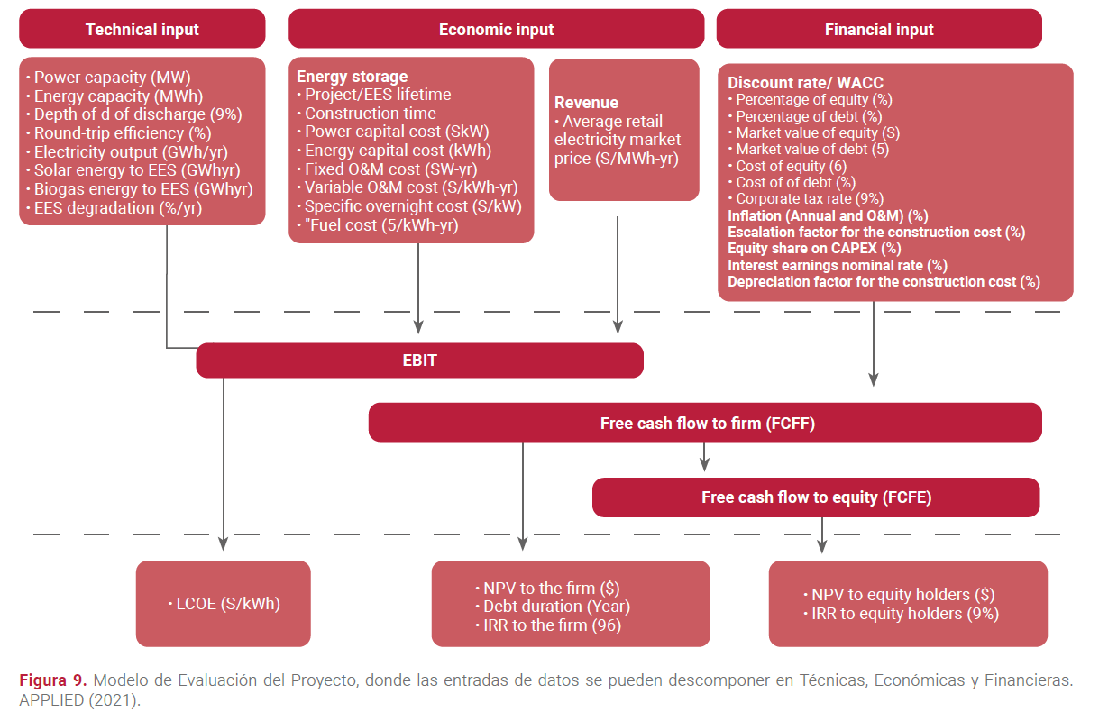
 | Impuestos | 25% | 0 | 0 | 0 | 0 | 0 | 0 | 0 | 0 | 0 | 0 | 1 | 1 | 1 | 1 | 1 | 0 | 0 | 0 | 0 | 0 | 0 | 0 | 0
 | Inflación | 2.0% | 1 | 1 | 1 | 1 | 1 | 1 | 1 | 1 | 1 | 1 | 1 | 1 | 1 | 1 | 1 | 0 | 0 | 0 | 0 | 0 | 0 | 0 | 0
 | Incumplimiento rango garantias | 5 | 0 | 0 | 0 | 0 | 0 | 0 | 0 | 0 | 0 | 0 | 1 | 1 | 1 | 1 | 1 | 1 | 1 | 1 | 1 | 1 | 1 | 1 | 1
 |  |  | 1 | 2 | 3 | 4 | 5 | 6 | 7 | 8 | 9 | 10 | 11 | 12 | 13 | 14 | 15 | 16 | 16 | 16 | 16 | 16 | 16 | 16 | 16
 |  | Año 0 | Año 1 | Año 2 | Año 3 | Año 4 | Año 5 | Año 6 | Año 7 | Año 8 | Año 9 | Año 10 | Año 11 | Año 12 | Año 13 | Año 14 | Año 15 | Año 16 | Año 17 | Año 18 | Año 19 | Año 20 | Año 21 | Año 22 | Año 23
 | 𝐴𝑣𝑎𝑖𝑙𝑎𝑏𝑙𝑒𝐸𝑛𝑒𝑟𝑔𝑦𝐶𝑎𝑝𝑎𝑐𝑖𝑡𝑦 (MWh) | 200.00 | 194.82 | 190.15 | 185.48 | 180.82 | 176.15 | 171.48 | 166.82 | 162.15 | 157.48 | 152.82 | 148.15 | 143.48 | 138.82 | 134.15 | 129.48 | 124.82 | 120.15 | 115.48 | 110.82 | 106.15 | 101.48 | 96.82 | 92.15
 | Period Degradation (%) | 0.00% | 2.59% | 4.93% | 7.26% | 9.59% | 11.93% | 14.26% | 16.59% | 18.93% | 21.26% | 23.59% | 25.93% | 28.26% | 30.59% | 32.93% | 35.26% | 37.59% | 39.93% | 42.26% | 44.59% | 46.93% | 49.26% | 51.59% | 53.93%
 | 𝐶𝑦𝑐𝑙𝑒𝑁𝑢𝑚𝑏𝑒𝑟 |  | 518.44 | 466.67 | 466.67 | 466.67 | 466.67 | 466.67 | 466.67 | 466.67 | 466.67 | 466.67 | 466.67 | 466.67 | 466.67 | 466.67 | 466.67 | 466.67 | 466.67 | 466.67 | 466.67 | 466.67 | 466.67 | 466.67 | 466.67
 | 𝑅𝑇𝐸 Round Trip eficiency | 84.0% | 85.74% | 84.00% | 84.00% | 84.00% | 84.00% | 84.00% | 84.00% | 84.00% | 84.00% | 84.00% | 84.00% | 84.00% | 84.00% | 84.00% | 84.00% | 84.00% | 84.00% | 84.00% | 84.00% | 84.00% | 84.00% | 84.00% | 84.00%
 | 𝐴𝑛𝑛𝑢𝑎𝑙𝑆𝑜𝑙𝑑𝐸𝑛𝑒𝑟𝑔𝑦 (MWh) |  | 82271.10 | 70811.45 | 69073.58 | 67335.72 | 65597.85 | 63859.98 | 62122.12 | 60384.25 | 58646.38 | 56908.52 | 55170.65 | 53432.78 | 51694.92 | 49957.05 | 48219.18 | 46481.32 | 44743.45 | 43005.58 | 41267.72 | 39529.85 | 37791.98 | 36054.12 | 34316.25
 | 𝐴𝑣𝑔Spread𝑆𝑜𝑙𝑑𝑃𝑟𝑖𝑐𝑒 (€/MWh) |  | 78.80 € | 65.00 € | 65.00 € | 65.00 € | 65.00 € | 65.00 € | 65.00 € | 65.00 € | 65.00 € | 65.00 € | 65.00 € | 65.00 € | 65.00 € | 65.00 € | 65.00 € | 65.00 € | 65.00 € | 65.00 € | 65.00 € | 65.00 € | 65.00 € | 65.00 € | 65.00 €
 | 𝐼𝑛𝑐𝑜𝑚𝑒 (€) |  | 4,862,438.63 € | 3,452,058.12 € | 3,367,337.12 € | 3,282,616.12 € | 3,197,895.12 € | 3,113,174.12 € | 3,028,453.12 € | 2,943,732.12 € | 2,859,011.12 € | 2,774,290.12 € | 2,689,569.12 € | 2,604,848.12 € | 2,520,127.12 € | 2,435,406.12 € | 2,350,685.12 € | 2,265,964.12 € | 2,181,243.12 € | 2,096,522.12 € | 2,011,801.12 € | 1,927,080.12 € | 1,842,359.12 € | 1,757,638.12 € | 1,672,917.12 €
 | 𝐶ost of energy(€) | considerado por simplificación en AvgSoldPrice el spread promedio del stack de servicios
 | 𝐶𝐴𝑃𝐸𝑋(€) | 20,000,000.00 €
 | 𝐴𝑛𝑛𝑢𝑎𝑙𝑂𝑝𝑒𝑥(€) | 0.00 € | 550,000.00 € | 561,000.00 € | 572,220.00 € | 583,664.40 € | 595,337.69 € | 607,244.44 € | 619,389.33 € | 631,777.12 € | 644,412.66 € | 657,300.91 € | 670,446.93 € | 683,855.87 € | 697,532.99 € | 711,483.65 € | 725,713.32 € | 740,227.59 € | 740,227.59 € | 740,227.59 € | 740,227.59 € | 740,227.59 € | 740,227.59 € | 740,227.59 € | 740,227.59 €
 | 𝑃𝑒𝑟𝑖𝑜𝑑CashFlow𝐼𝑛𝑐𝑜𝑚𝑒 (€) | -20,000,000.00 € | 4,312,438.63 € | 2,891,058.12 € | 2,795,117.12 € | 2,698,951.72 € | 2,602,557.43 € | 2,505,929.68 € | 2,409,063.79 € | 2,311,955.00 € | 2,214,598.46 € | 2,116,989.21 € | 2,019,122.19 € | 1,920,992.25 € | 1,822,594.13 € | 1,723,922.47 € | 1,624,971.80 € | 1,525,736.53 € | 1,441,015.53 € | 1,356,294.53 € | 1,271,573.53 € | 1,186,852.53 € | 1,102,131.53 € | 1,017,410.53 € | 932,689.53 €
 | Discounted 𝑃𝑒𝑟𝑖𝑜𝑑CashFlow𝐼𝑛𝑐𝑜𝑚𝑒 (€) |  | 4,068,338.33 € | 2,573,031.43 € | 2,346,834.23 € | 2,137,822.55 € | 1,944,782.31 € | 1,766,581.54 € | 1,602,165.01 € | 1,450,549.17 € | 1,310,817.42 € | 1,182,115.71 € | 1,063,648.38 € | 954,674.29 € | 854,503.25 € | 762,492.57 € | 678,043.96 € | 600,600.52 € | 567,250.41 € | 533,900.30 € | 500,550.20 € | 467,200.09 € | 433,849.98 € | 400,499.87 € | 367,149.77 €
 | Accumulated Discounted 𝑃𝑒𝑟𝑖𝑜𝑑CashFlow(€) | -20,000,000.00 € | -14,114,530.00 € | -11,541,498.56 € | -9,194,664.33 € | -7,056,841.78 € | -5,112,059.47 € | -3,345,477.93 € | -1,743,312.92 € | -292,763.75 € | 1,018,053.67 € | 2,200,169.39 € | 3,263,817.77 € | 4,218,492.06 € | 5,072,995.31 € | 5,835,487.88 € | 6,513,531.84 € | 7,114,132.35 € | 7,681,382.76 € | 8,215,283.07 € | 8,715,833.26 € | 9,183,033.35 € | 9,616,883.33 € | 10,017,383.21 € | 10,384,532.97 €
Ingresos, Beneficio neto acumulado, degradación y RTE
 | 𝐼𝑛𝑐𝑜𝑚𝑒 (€) | Accumulated Discounted 𝑃𝑒𝑟𝑖𝑜𝑑CashFlow(€) | Period Degradation (%) | 𝑅𝑇𝐸 Round Trip eficiency
 |  | (€20,000,000.00) | 0.00% | 84.00%
 | 4,862,438.63 € | (€14,114,530.00) | 2.59% | 85.74%
 | 3,452,058.12 € | (€11,541,498.56) | 4.93% | 84.00%
 | 3,367,337.12 € | (€9,194,664.33) | 7.26% | 84.00%
 | 3,282,616.12 € | (€7,056,841.78) | 9.59% | 84.00%
 | 3,197,895.12 € | (€5,112,059.47) | 11.93% | 84.00%
 | 3,113,174.12 € | (€3,345,477.93) | 14.26% | 84.00%
 | 3,028,453.12 € | (€1,743,312.92) | 16.59% | 84.00%
 | 2,943,732.12 € | (€292,763.75) | 18.93% | 84.00%
 | 2,859,011.12 € | €1,018,053.67 | 21.26% | 84.00%
 | 2,774,290.12 € | €2,200,169.39 | 23.59% | 84.00%
 | 2,689,569.12 € | €3,263,817.77 | 25.93% | 84.00%
 | 2,604,848.12 € | €4,218,492.06 | 28.26% | 84.00%
 | 2,520,127.12 € | €5,072,995.31 | 30.59% | 84.00%
 | 2,435,406.12 € | €5,835,487.88 | 32.93% | 84.00%
 | 2,350,685.12 € | €6,513,531.84 | 35.26% | 84.00%
 | 2,265,964.12 € | €7,114,132.35 | 37.59% | 84.00%
 | 2,181,243.12 € | €7,681,382.76 | 39.93% | 84.00%
 | 2,096,522.12 € | €8,215,283.07 | 42.26% | 84.00%
 | 2,011,801.12 € | €8,715,833.26 | 44.59% | 84.00%
 | 1,927,080.12 € | €9,183,033.35 | 46.93% | 84.00%
 | 1,842,359.12 € | €9,616,883.33 | 49.26% | 84.00%
 | 1,757,638.12 € | €10,017,383.21 | 51.59% | 84.00%
 | 1,672,917.12 € | €10,384,532.97 | 53.93% | 84.00%

 | Métrica | Valor
 | VAN (€) ó NPV | 24,696,400.16 €
 | ROI (%) | 11%

DegradacionInicial =100-SoHinicial |  | 0.25

Ingresos, Beneficio neto acumulado y ciclos
 | 𝐼𝑛𝑐𝑜𝑚𝑒 (€) | Accumulated Discounted 𝑃𝑒𝑟𝑖𝑜𝑑CashFlow(€) | 𝐶𝑦𝑐𝑙𝑒𝑁𝑢𝑚𝑏𝑒𝑟
Año 0 |  | (€20,000,000.00)
Año 1 | 4,862,438.63 € | (€14,114,530.00) | 518.44
Año 2 | 3,452,058.12 € | (€11,541,498.56) | 466.67
Año 3 | 3,367,337.12 € | (€9,194,664.33) | 466.67
Año 4 | 3,282,616.12 € | (€7,056,841.78) | 466.67
Año 5 | 3,197,895.12 € | (€5,112,059.47) | 466.67
Año 6 | 3,113,174.12 € | (€3,345,477.93) | 466.67
Año 7 | 3,028,453.12 € | (€1,743,312.92) | 466.67
Año 8 | 2,943,732.12 € | (€292,763.75) | 466.67
Año 9 | 2,859,011.12 € | €1,018,053.67 | 466.67
Año 10 | 2,774,290.12 € | €2,200,169.39 | 466.67
Año 11 | 2,689,569.12 € | €3,263,817.77 | 466.67
Año 12 | 2,604,848.12 € | €4,218,492.06 | 466.67
Año 13 | 2,520,127.12 € | €5,072,995.31 | 466.67
Año 14 | 2,435,406.12 € | €5,835,487.88 | 466.67
Año 15 | 2,350,685.12 € | €6,513,531.84 | 466.67
Año 16 | 2,265,964.12 € | €7,114,132.35 | 466.67
Año 17 | 2,181,243.12 € | €7,681,382.76 | 466.67
Año 18 | 2,096,522.12 € | €8,215,283.07 | 466.67
Año 19 | 2,011,801.12 € | €8,715,833.26 | 466.67
Año 20 | 1,927,080.12 € | €9,183,033.35 | 466.67
Año 21 | 1,842,359.12 € | €9,616,883.33 | 466.67
Año 22 | 1,757,638.12 € | €10,017,383.21 | 466.67
Año 23 | 1,672,917.12 € | €10,384,532.97 | 466.67
 | AvailableEnergyCapacity= RatedPower*Storagecapacity_perMW

